1
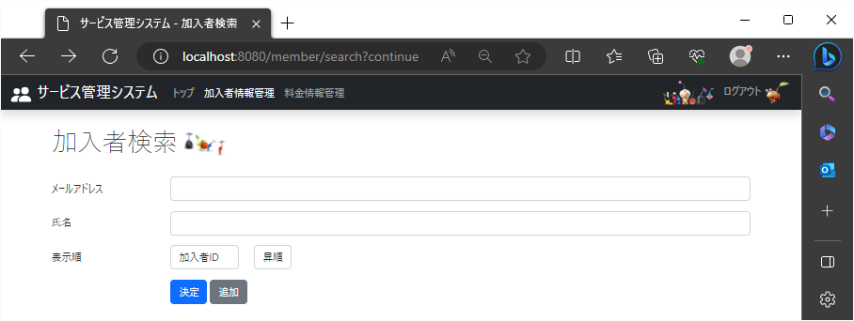
!2023/8/23

 | 加入者編集ページ

